关系图
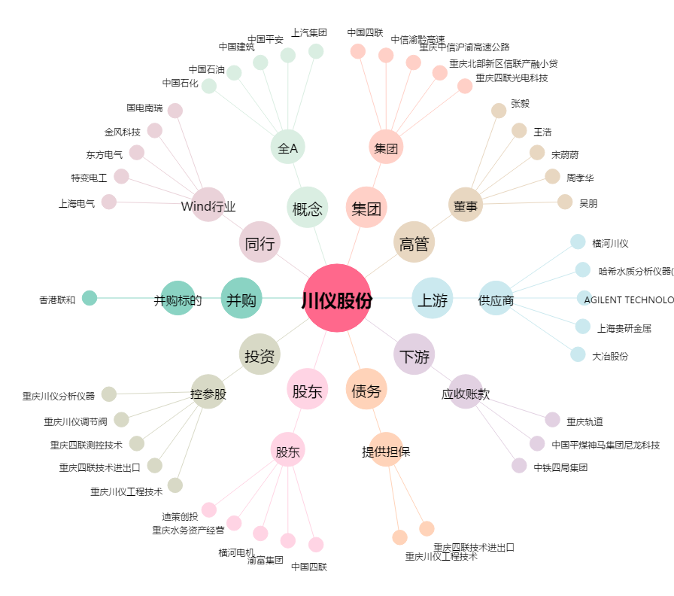
川仪股份[603100.SH] - 关系概览图

